MANDIL MANGA CORTA
ESPECIFICACIONES TÉCNICAS MANDILES (GUARDAPOLVOS)

Nº | DESCRIPCIÓN | CANTIDAD
ÍTEM 1 | MANDIL (GUARDAPOLVO) MANGA CORTA | 56
1.1 | Color : Blanco. Cierre/botón: con botones, según modelo adjunto. Cuello: según modelo. Corte: Corte de mujer en cantidad de 26 y corte de varón en cantidad de 30. Bolsillos: . Dos bolsillos inferiores según imagen. . Un bolsillo superior izquierdo con nombre, cargo, logo de la CSBP. Mangas: Manga Corta, según imagen. Bordados: Nombre, Cargo y Logotipo Institucional en el bolsillo superior izquierdo Largo: El largo tipo chaqueta. Tela: Tela popelina o supeior 60/70% Algodón - 40/30% Poliéster (suave,delgada, tejido hipoalergénico). Confección: Por tallas, para tal motivo el proponente deberá efectaur la toma de tallas apersonandose a la CSBP con una muestra de cada talla para determinar el numero de unidades requeridas por talla. Tiempo de Entrega: El proponente debe indicar el tiempo de entrega a partir de la notificación con la orden de proceder después de la toma de tallas. Lugar de Entrega: El proponente deberá entregar los ítems adjudicados en ambientes de la CSBP (Calle Hamiraya # 356 entre calles Jordán y Santivañez. Observaciones: Confección para alto rendimiento.
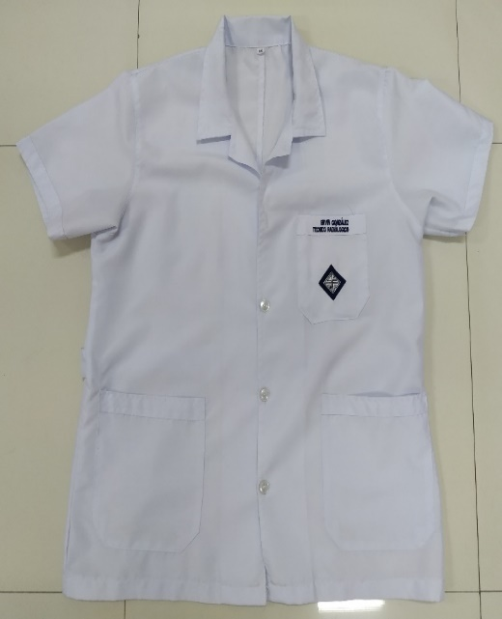
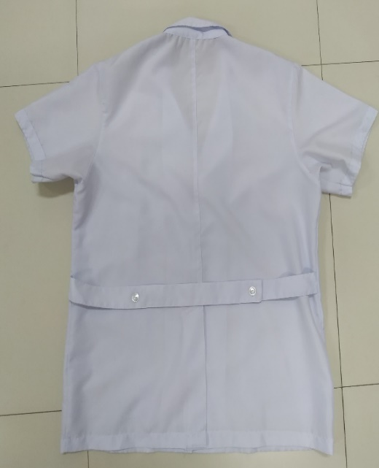
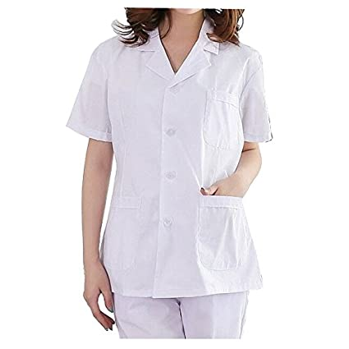
 |  |  | Color : Blanco.
 |  |  | Cierre/botón: con botones, según modelo adjunto.
 |  |  | Cuello: según modelo.
 |  |  | Corte: Corte de mujer en cantidad de 26 y corte de varón en cantidad de 30.
 |  |  | Bolsillos: . Dos bolsillos inferiores según imagen. . Un bolsillo superior izquierdo con nombre, cargo, logo de la CSBP.
 |  |  | Mangas: Manga Corta, según imagen.
 |  |  | Bordados: Nombre, Cargo y Logotipo Institucional en el bolsillo superior izquierdo
 |  |  | Largo: El largo tipo chaqueta.
 |  |  | Tela: Tela popelina o supeior 60/70% Algodón - 40/30% Poliéster (suave,delgada, tejido hipoalergénico).
 |  |  | Confección: Por tallas, para tal motivo el proponente deberá efectaur la toma de tallas apersonandose a la CSBP con una muestra de cada talla para determinar el numero de unidades requeridas por talla.
 |  |  | Tiempo de Entrega: El proponente debe indicar el tiempo de entrega a partir de la notificación con la orden de proceder después de la toma de tallas
 |  |  | Lugar de Entrega: El proponente deberá entregar los ítems adjudicados en ambientes de la CSBP (Calle Hamiraya # 356 entre calles Jordán y Santivañez.
 |  |  | Observaciones: Confección para alto rendimiento.

MANDIL MANGA LARGA
ESPECIFICACIONES TÉCNICAS ADQUISICIÓN DE ROPA DE TRABAJO AREA MEDICA

Nº | DESCRIPCIÓN | CANTIDAD
ÍTEM 1 | MANDIL (GUARDAPOLVO) MANGA LARGA | 12 Piezas
1.1 | Color : Blanco. Cierre/botón: De 5 botones, (según modelo adjunto). Cuello: Solapa de muesca (según modelo adjunto). Bolsillos: . Dos bolsillos inferiores sin detalles de color (según modelo adjunto). . Un bolsillo superior izquierdo con nombre, cargo, logo de la CSBP (sin detalles de color). Mangas: Manga larga recta (según modelo adjunto). Bordados: Nombre, Cargo (Tipo de letra Arial) y Logotipo Institucional en el bolsillo superior izquierdo Largo: El largo del guardapolvo debe ser hasta la rodilla. Tela: Tela popelina o supeior 60/70% Algodón - 40/30% Poliéster (suave,delgada, tejido hipoalergénico). | 10 Hombres 2 Mujeres
1.2 | 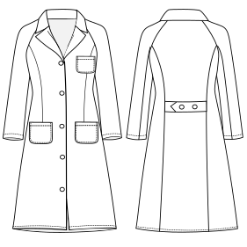 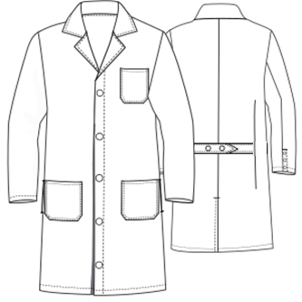 Imágenes de Referencia para Varon y Dama:
1.3 | Confección: Por tallas, para tal motivo el proponente deberá efectuar la toma de tallas apersonandose a la CSBP con una muestra de cada talla para determinar el numero de unidades requeridas por talla. Tiempo de Entrega: El proponente debe indicar el tiempo de entrega a partir de la notificación con la orden de proceder después de la toma de tallas. Lugar de Entrega: El proponente deberá entregar los ítems adjudicados en ambientes de la CSBP (Calle Peridista # 132 esquina Padilla. Observaciones: Confección para alto rendimiento.
ÍTEM 2 | PIJAMA (TIPO CHAQUETA MANGA 3/4) | 14 juegos
2.1 | Chaqueta: -Color: Blanco y/o Azul -Cierre/Botón: 4 botones (según modelo adjunto). -Cuello: Redondo (según modelo adjunto). -Bolsillos: 1 bolsillo en la parte superior izquierda y 2 bolsillos en parte inferior (según modelo adjunto). -Mangas: Mangas 3/4 -Bordados Logo y Texto: Cada Pijama incluirá el bordado del logo institucional de la CSBP, nombre y cargo del trabajador en el bolsillo del pecho del pijama. -Tela: Dacron Composición 70% Poliéster – 30% Algodón | 14 Mujeres
2.2 | Pantalón: - -Color: Azul y/o Blanco - Tela: Dacron Composición 70% Poliéster – 30% Algodón - Bolsillo: 2 Laterales - Tipo de corte: Tipo pijama con elástico en la cintura -Bordados: Cada pantalon incluirá el bordado del nombre del trabajador. | 14 Mujeres
2.3 | 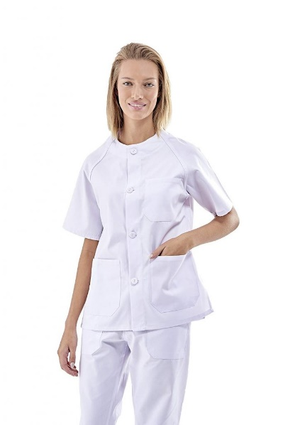 Imágenes de Referencia para Dama:
2.4 | Confección: Por tallas, para tal motivo el proponente deberá efectuar la toma de tallas apersonandose a la CSBP con una muestra de cada talla para determinar el numero de unidades requeridas por talla. Tiempo de Entrega: El proponente debe indicar el tiempo de entrega a partir de la notificación con la orden de proceder después de la toma de tallas. Lugar de Entrega: El proponente deberá entregar los ítems adjudicados en ambientes de la CSBP (Calle Peridista # 132 esquina Padilla. Observaciones: Confección para alto rendimiento.
ÍTEM 3 | CHOMPAS POLAR | 13 Piezas
3.1 | Chompa: -Color y Cantidad: Plomo claro con detalles plomo medio oscuro(según modelo adjunto). -Cierre/Botón: Cierre (según modelo adjunto). -Cuello: Alto (según modelo adjunto). -Bolsillos: 1 bolsillo en el brazo izquierdo y 2 bolsillos en parte inferior (según modelo adjunto). -Mangas: LARGAS -Bordados: Cada pieza incluirá el bordado del logo institucional de la CSBP. -Tela: Polar | 5 Hombres 8 Mujeres
3.3 | Imágenes de Referencia para Varon y Dama:
3.4 | Confección: Por tallas, para tal motivo el proponente deberá efectuar la toma de tallas apersonandose a la CSBP con una muestra de cada talla para determinar el numero de unidades requeridas por talla. Tiempo de Entrega: El proponente debe indicar el tiempo de entrega a partir de la notificación con la orden de proceder después de la toma de tallas. Lugar de Entrega: El proponente deberá entregar los ítems adjudicados en ambientes de la CSBP (Calle Peridista # 132 esquina Padilla. Observaciones: Confección para alto rendimiento.
ÍTEM 4 | ZAPATOS DE VESTIR | 18 Pares
4.1 | Zapatos: -Color y cantidad: Negros | 10 Hombres 8 Mujeres
4.2 | Forma de evaluación: Al estar definido el importe total de los vales a entregar, se evaluará en el momento de la adjudicacion una mejora a la propuesta básica de parte de los prononentes o plus extra al producto que se pueda ofrecer.
4.3 | Modalidad: Se dotará mediante vales al personal para el recojo de los zapatos, una vez la empresa adjudicada haga entrega de los vales a la CSBP se hará efectivoa la cancelación total acordado. Valor del vale: Bs. 350,- (Trescientos cincuenta 00/100 Bolivianos). Tiempo de Entrega: El personal de la CSBP tendra el plazo de un mes para hacer efectivo los vales. Lugar de Entrega: El personal de la institución sera el encargado de forma individual de apersonarse al lugar indicado por la empresa adjudicada para hacer efectivos los vales.
ÍTEM 5 | ZAPATOS PARA PERSONAL DE SALUD | 8 Pares
5.1 | Zapatos: -Color: Blanco o azul. -Material: Elástico termoplástico. -Modelo: Femenino con terraplen | 8 Mujeres
3.3 | 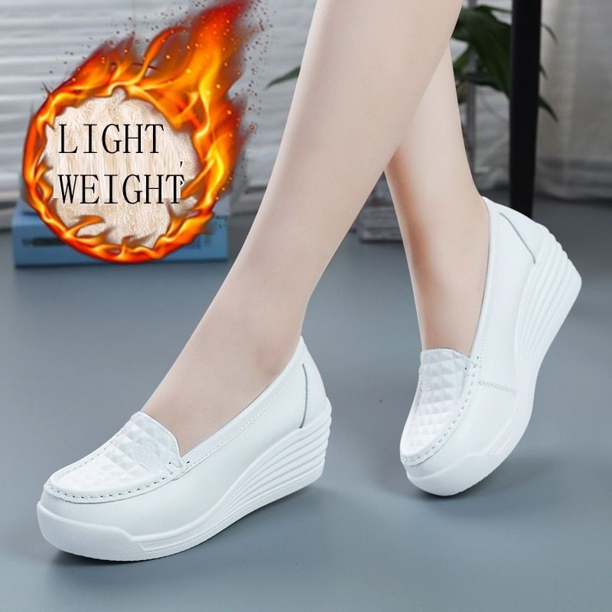 Imágenes de Referencia para Dama:
5.2 | Forma de evaluación: Al estar definido el importe total de los vales a entregar, se evaluará en el momento de la adjudicacion una mejora a la propuesta básica de parte de los prononentes o plus extra al producto que se pueda ofrecer.
5.3 | Modalidad: Se dotará mediante vales al personal para el recojo de los zapatos, una vez la empresa adjudicada haga entrega de los vales a la CSBP se hará efectivoa la cancelación total acordado. Valor del vale: Bs. 350,- (Trescientos cincuenta 00/100 Bolivianos). Tiempo de Entrega: El personal de la CSBP tendra el plazo de un mes para hacer efectivo los vales. Lugar de Entrega: El personal de la institución sera el encargado de forma individual de apersonarse al lugar indicado por la empresa adjudicada para hacer efectivos los vales.
6cm
 | LOGOTIPO INSTITUCIONAL
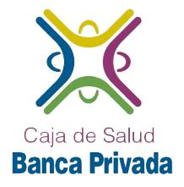

6cm

